상품제안서
시크론 파스텔톤 캡슐 5단 8K 자외선차단 양우산 | 상품코드: F27551

 |  |  |  |  |  |  | 02-412-0044 | www.easy1.co.kr
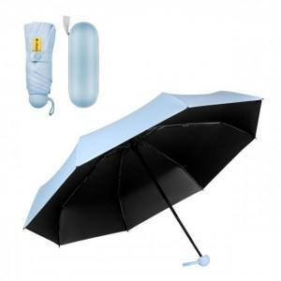

【상세/제작정보】

【인쇄/포장옵션】 | 실크, 레이저 / 종이케이스

【공급단가】 | 수량 | 50~ | 100~ | 500~ | 1,000~ | 2,000~
*VAT별도 | 단가 | 7,950원 | 7,820원 | 7,630원 | 7,440원 | 7,310원

【상품 URL】 | http://www.easy1.co.kr/src/goods_detail.php?gdno=27551

